Sheet1
選択プロシージャ内で使用している他プロシージャを階層表示
階層表示する階層数
(第5階層まで)
コード検索
検索結果は「プロシージャ一覧」に表示

起動中のVBProject一覧
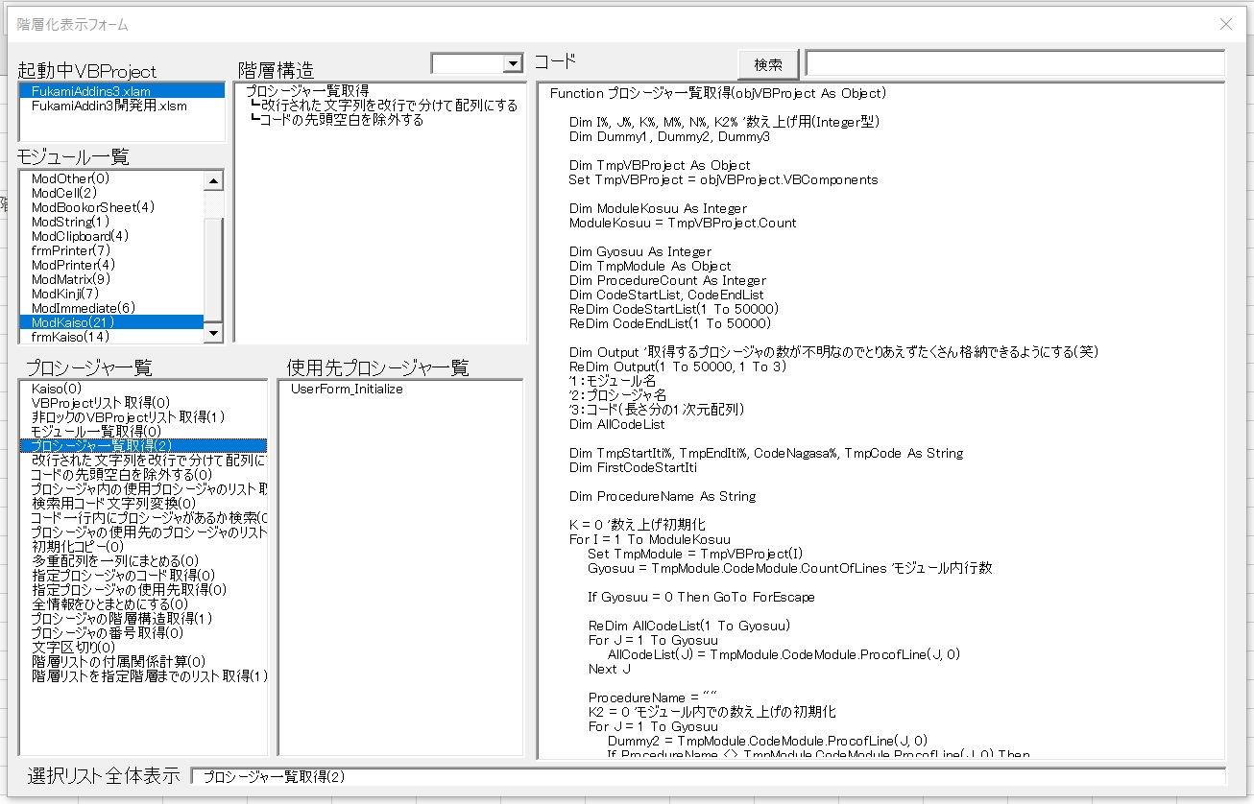

選択中VBProjectの
モジュール一覧

選択中モジュールの
プロシージャ一覧

ダブルクリックすると
VBEに飛ぶ

選択中プロシージャのコード表示
選択位置が文字数が文字数多くてが表示しきれない場合に横長に表示してくれる
選択プロシージャを使用しているプロシージャを表示

Sheet2
・・・プロシージャ
外部参照プロシージャ一覧取得の概要図
・・・プロシージャ使用先
参照中

開発用アドイン.xlam
新規開発ブック.xlsm

「アドイン内で使用先の
プロシージャを全部取得」

解除
参照中

開発用アドイン.xlam
新規開発ブック.xlsm

コピー

Sheet3
